Feuil1
Catégorie | Problème identifié | Explication du problème | Bonne pratique à adopter | Action recommandée | Priorité | Référence
accessibilité | utilisation clavier | le focus n'est pas visible à l'utilisation du clavier | rendre le focus visible à l'utilsiation du clavier | rendre le focus visible à l'utilsiation du clavier | v | WCAG 2.1.1 keyboard
accessibilité | absence de by-pass block | impossible de passer les blocs de navigation |  | mettre en place un by-pass block |  | WCAG 2.4.1 bypass block
SEO & Accessibilité | bouton inutile | Ce bouton inutile est mauvais pour la SEO et pour l'accessibilité | un bon design ne comprend que des éléments qui ont une utilité | supprimer ce bouton | v
accessibilité | manque de contraste Couleurs | à différents endroits le contraste ne permets pas une lisibilité suffisante | Respecter les recommandations du WCAG en terme de contraste | Changer les couleurs de la charte graphique | v | WCAG 1.4.3 & 1.4.6
SEO & Accessibilité | Présences de balises de textes invisibles | les lecteurs d'écrans vont lire des informations que ne sont pas à l'écran, le robot google va considérer cette pratique comme une manière de le tromper | Tout texte présent sur la page doit être visible | supprimer les textes inutiles et intégrer correctement les textes utiles | v
SEO & Accessibilité | Présences de plusieurs images contenant du texte. Attribut alt mal configuré | Information non adaptée aux lecteurs d'écran. L'absense d'attributs alt est très mal vue par le robot google. Certaines de ces images sont des titres qui en sont pas pris en compte par la SEO | Tous les titres doivent être des textes inclus dans des balises <h> | remplacer les images par des titres et les balises adéquates. Configurer les balises alt des images afin de faciliter la navigatio ndes lecteurs d'ecran | v
accessibilité | absence de balisage ARIA |  |  | ne pas hésiter à en employer quand pas de meilleures solutions
SEO & Accessibilité | mauvaise structure hiérarchique des titres | Difficultés pour la navigation au clavier et pour le référencement de la page | respecter la hierarche h1 h2 h3 et sortir les tires des images pour pouvoir les baliser correctement | revoir la structure des titres | v
SEO & Accessibilité | mauvais balisage des listes à puces |  |  | revoir la structure des listes à puces | v | WCAG 1.3.1 info and relationships
SEO & Accessibilité | langage des pages non défini dans le code | Difficultés pour les lecteurs d'ecran, difficultés pour le référencement |  | configurer les balises lang en HTML | v
SEO & Accessibilité | Balisage incomplet |  |  | intégrer les contenus dans des balises <main>, fermer toutes les balises <div>
accessibilité | Formulaires inadaptés | les entrées du formulaire sont illisibles pour les lecteurs d'ecran |  | balisage ARIA | v
SEO | Google analytics & Google search console | est un outil de suivi SEO |  | l'installer | v
SEO | Site pas placé sur son nom de marque |  |  | Changer balise title et description dans head des 2 pages | v
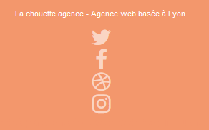
SEO & Accessibilité | version mobile et desktop à améliorer |  |  | corrections HTML et CSS | v
SEO | Fichiers robots.txt inexistant |  |  | Créer robots.txt
SEO | sitemap inexistant |  |  | peu pertinent pour un site de 2 pages
SEO | Mots clés absents | Les mots-clés ont un rôle dans le référencement de la page | Les mots clés doivent être présents dans les URL, les balises title et description, les titres et les paragraphes quand pertinents | apporter les corrections pour avoir des titres et textes pertinents et contenant les mots-clés | v
SEO | images trop grandes | impact sur le temps de chargement | redimensionner les images taille contenu = taille contenant |  | v
SEO | Présense de liens externes en excès | les listes de liens sont mal vues pas le robot google | supprimer les annuaires de liens |  | v
SEO | Texte insuffisemment long page 2 | il faut au moins 400 mots par page favoriser le référencement | Développer texte page 2
SEO | Absence balises canoniques | les balises canoniques indiquent à goole la page d'accueil par défaut du site |  | intégrer les balises canoniques
SEO | Scripts non minifiés, non compressés, scripts non bloquants | perte en temps de chargement |  | minifier et compresser les scripts, ajouter des balises async et defer
accessibilité | ouverture de galleries d'images | les galleries d'images sont difficiles à fermer et n'apportent rien à la fonctionnalité du site | supprimer l'ouverture de galleries |  | v
accessibilité | nettoyer l'indentation et la profondeure du code HTML |  | Reprendre le code HTML, simplifier les classes et utiliser la notation BEM | hors champs d'intervention et demande un travail supérieur au temps allouable

tests couleurs
tests réalisés avec CCA

Page Principale
logo | 14,0:1 | ok
menu header | 7,2:1 | ok
titre image | 2,8:1 | insuffisant
bloc bgc-white l-bloc | 7,2:1 | ok

mg-md text-center tc-white (texte orange) | 2:01:00 | insuffisant

text-center white (texte blanc) | 4,4:1 | insuffisant pour AA petit texte et AAA tous textes et trop petits

img agence web, agence web paris, web design paris, stratégie web | 5,6:1 | suffisant pour AA mais insuffisant pour AAA



Titres textes images | 12,6:1 | ok
sous-titres text-images "text-center" | 4,2:1 | insufisants AAA et trop petits

bloc bgc-dark-slate-blue bg-banniere d-bloc bloc-bg-texture texture-paper | 1,4:1 | insufisant AA

bouton contact (1 bouton en haut et un en bas) | 2,1:1 | insufisant AA

footer: résaux sociaux | 2,1:1 | insufisant AA textes et graphismes + texte trop petit

listes de liens |  | à supprimer, mauvaise pratique SEO

Page 2
logo | 14,0:1 | ok
texte formulaire | 4,2:1 | insuffisant AA

bouton envoyer | 2,2:1 | insuffisant AA

texte contact | 6,5:1 | conforme AA mais insuffisant AAA, texte trop petit

footer | 2,2:1 | insuffisant AA + textes trop petis


Corrections page 1
encart titre
Titre image | 5,4:1 | conforme AAA pour grands texts

Bouton contact | 5,9:1 | Conforme AA pour texte normal

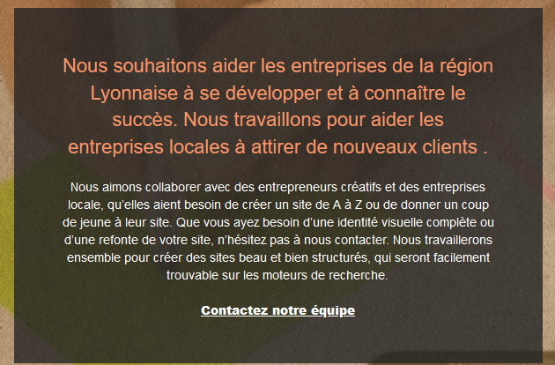

encart2
titre | 5,4:1 | conforme AAA pour grands textes

texte | 11,1: | conforme AAA



cartes réalisations | 12,6:1 | conforme AAA
l'agrandissement du texte a suffit à améliorer le contraste à un niveau suffisant

encart3 | 4,7:1 | conforme AAA grands textes

footer social | 4,1:1 | conforle composant graphiques

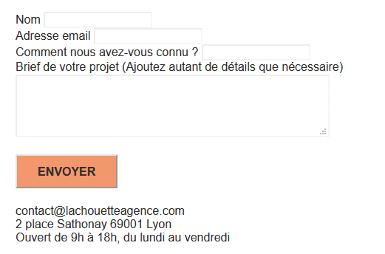
corrections page 2

formulaire | 10:01:00 | conforme AAA

Bouton Envoyer | 5.9:1 | conforme AAA

coordonnées | 10:01:00 | conforme AAA

Visibilité
Tout ce qui n’apparaît pas dans la partie visible de l’écran DOIT réellement être
invisible (en particulier pour les applications d’une page comportant plusieurs
« cartes » ) :
Pour rendre une partie du texte invisible, il FAUT utiliser l’attribut hidden ou les propriétés de style visibility ou
display ;
À moins d’être absolument indispensable, l’attribut aria-hidden NE DOIT PAS
être utilisé.

Page principale
présence d'une balise de texte invisible | <div class="keywords" style="color:#F3976C;">Agence web à paris, stratégie web, web design, illustrations, design de site web, site web, web, internet, site internet, site</div>

page 2
présence d'une balise de texte invisible | <h1 class="text-center hero-bloc-text tc-white">Parlons web design !</h1>
présence d'une balise de texte invisible | <p class="text-center mg-lg tc-white tight-width-whitespace">Nous sommes ravis que vous souhaitiez collaborer avec notre agence.<br>Parlez-nous de votre projet en complétant le formulaire ci-dessous.</p>
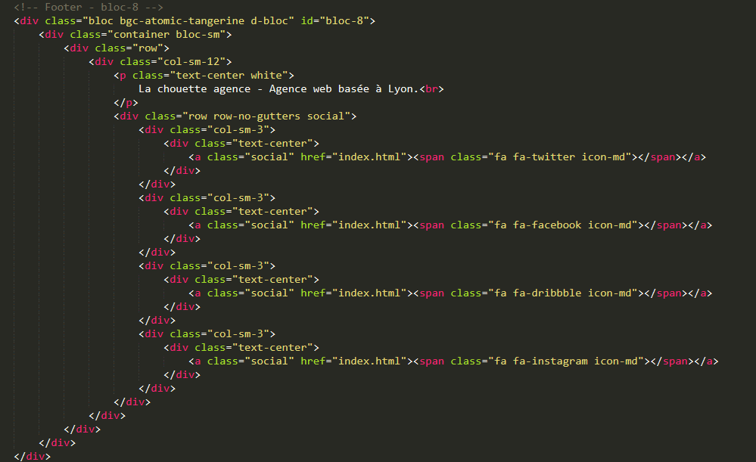
Bonnes pratiques de code
code HTML trop profond (parfois 5 niveaux, éviter d'avoir plus de 3 niveaux)

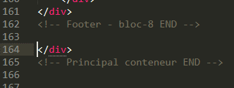
présences de divs non ouvertes ou problèmes d'indentation?

